Босна и Херцеговина
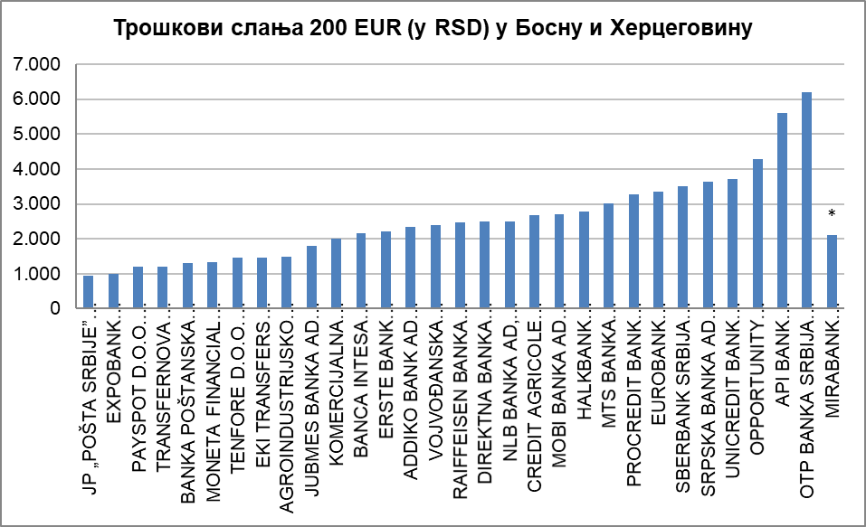
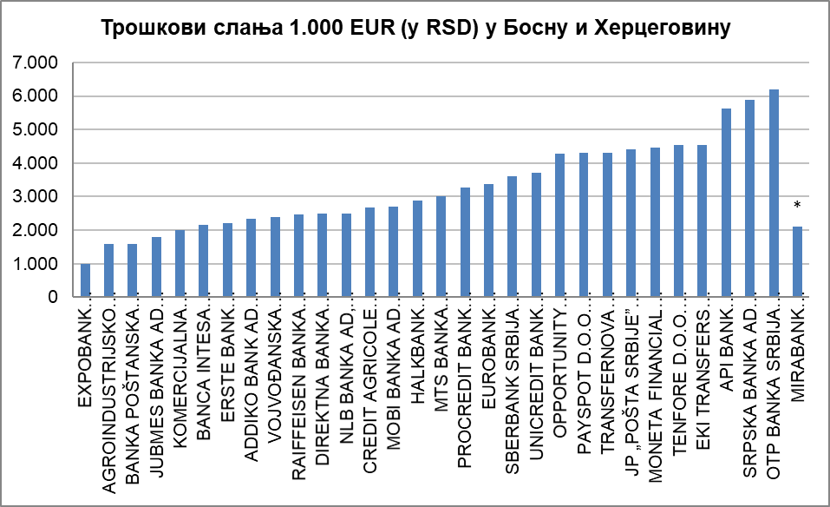
НАРОДНА БАНКА СРБИЈЕ
Сектор за заштиту корисника финансијских услуга

Табела - Слање новца у иностранство (у RSD) за физичка лица, опција OUR, односно трошкове сноси пошиљалац (курс на дан 16.12.2019. године)
· за банке преко отвореног рачуна у банци (пошиљаоца и примаоца); · за ЈП „Пошта Србије“ путем међународне поштанске упутнице; · за платне институције путем услугa Western Union, Ria Money Transfer, Moneygram Money Transfer, Small World Financial Services.

Р. бр. | НАЗИВ ПРУЖАОЦА УСЛУГЕ | Босна и Херцеговина
 |  | Укупни трошкови за пошиљаоца (у RSD) на репрезентативном примеру слања у износу од: |  | Очекивано максимално време потребно за трансфер новца од пошиљаоца до примаоца | Напомена
 |  | 200 EUR | 1.000 EUR
1 | 2 | 3 | 4 | 5 | 6
1 | JP „POŠTA SRBIJE” (међународна поштанска упутница) | 944.00 | 4,400.00 | 30 минута | *
2 | EXPOBANK AKCIONARSKO DRUŠTVO BEOGRAD | 1,000.00 | 1,000.00 | 2 дана
3 | PAYSPOT D.O.O. NOVI SAD (услуга RIA Money transfer) | 1,200.00 | 4,300.00 | одмах | *
4 | TRANSFERNOVA DOO BEOGRAD (услуга RIA Money transfer) | 1,200.00 | 4,300.00 | одмах | *
5 | BANKA POŠTANSKA ŠTEDIONICA AKCIONARSKO DRUŠTVO, BEOGRAD | 1,300.00 | 1,587.58 | 2 дана
6 | MONETA FINANCIAL SERVICES DOO BEOGRAD (услуга MoneyGram) | 1,330.74 | 4,453.70 | 10 минута | *
7 | TENFORE D.O.O. BEOGRAD (услуга Western Union) | 1,450.00 | 4,550.00 | одмах
8 | EKI TRANSFERS D.O.O. BEOGRAD (услуга Western Union) | 1,450.00 | 4,550.00 | одмах
9 | AGROINDUSTRIJSKO KOMERCIJALNA BANKA AIK BANKA AD, BEOGRAD | 1,475.16 | 1,586.47 | 2 дана
10 | JUBMES BANKA AD BEOGRAD | 1,800.00 | 1,800.00 | 1 дан
11 | KOMERCIJALNA BANKA AD, BEOGRAD | 2,000.00 | 2,000.00 | 2 дана
12 | BANCA INTESA AKCIONARSKO DRUŠTVO BEOGRAD | 2,150.00 | 2,150.00 | 2 дана
13 | ERSTE BANK AKCIONARSKO DRUŠTVO, NOVI SAD | 2,198.67 | 2,198.67 | 2 дана | *
14 | ADDIKO BANK AD BEOGRAD | 2,350.33 | 2,350.33 | 1 дан
15 | VOJVOĐANSKA BANKA AKCIONARSKO DRUŠTVO NOVI SAD | 2,400.00 | 2,400.00 | 1 дан
16 | RAIFFEISEN BANKA AD BEOGRAD | 2,468.95 | 2,468.95 | 2 дана
17 | DIREKTNA BANKA AKCIONARSKO DRUŠTVO KRAGUJEVAC | 2,500.00 | 2,500.00 | 1 дан
18 | NLB BANKA AD, BEOGRAD | 2,500.00 | 2,500.00 | 2 дана
19 | CREDIT AGRICOLE BANKA SRBIJA AKCIONARSKO DRUŠTVO NOVI SAD | 2,680.00 | 2,680.00 | 1 дан
20 | MOBI BANKA AD BEOGRAD | 2,700.00 | 2,700.00 | 2 дана
21 | HALKBANK AKCIONARSKO DRUŠTVO BEOGRAD | 2,791.57 | 2,879.15 | 2 дана
22 | MTS BANKA AKCIONARSKO DRUŠTVO BEOGRAD | 3,002.87 | 3,002.87 | 1 дан
23 | PROCREDIT BANK AD, BEOGRAD | 3,262.74 | 3,262.74 | 2 дана
24 | EUROBANK AKCIONARSKO DRUŠTVO BEOGRAD | 3,362.74 | 3,362.74 | 1 дан
25 | SBERBANK SRBIJA A.D. BEOGRAD | 3,500.00 | 3,616.40 | 2 дана
26 | SRPSKA BANKA AD BEOGRAD | 3,642.99 | 5,889.62 | 1 дан
27 | UNICREDIT BANK SRBIJA A.D., BEOGRAD | 3,700.00 | 3,700.00 | 2 дана
28 | OPPORTUNITY BANKA AD, NOVI SAD | 4,290.46 | 4,290.46 | 1 дан
29 | API BANK AKCIONARSKO DRUŠTVO BEOGRAD | 5,613.00 | 5,613.00 | 2 дана
30 | OTP BANKA SRBIJA AD, BEOGRAD | 6,200.65 | 6,200.65 | 1 дан
31 | MIRABANK AKCIONARSKO DRUŠTVO BEOGRAD | 2.100,00 + трошкови кореспондентске банке | 2.100,00 + трошкови кореспондентске банке | 2 дана | *
32 | BANK OF CHINA SRBIJA AKCIONARSKO DRUŠTVO BEOGRAD | не обавља | не обавља | не обавља
33 | UNITRANSFER D.O.O. BEOGRAD (Small World Money Transfer) | не обавља | не обавља | не обавља

Напомена: - ERSTE BANK AD, NOVI SAD - Укупни трошкoви за пошиљаоца изражени су као збир накнаде исказане у RSD по средњем курсу НБС на дан 16.12.2019. године и трошкова кореспондентске банке исказане у RSD по продајном курсу за девизе на дан 16.12.2019. године. - MIRABANK AD BEOGRAD - Трошкови који су приказани биће увећани за трошкове кореспондентске банке, који нису познати. - TRANSFERNOVA DOO BEOGRAD - Уплата се врши у RSD. - JP „POŠTA SRBIJE” - Услугу слања новца Пошта Србије пружа у динарима по продајном курсу из Курсне листе Поште Србије за међународну упутницу који важи на дан слања упутнице. - MONETA FINANCIAL SERVICES DOO BEOGRAD - Слање новца се врши искључиво у RSD. - PAYSPOT D.O.O. NOVI SAD - Уплата се врши у RSD, a исплате су могуће на рачун у банци у валути BAM. - 27.3.2020. године, Јубмес банка а.д. Београд је променила своје пословно име у ALTA Banka a.d. Beograd.

